Sheet1
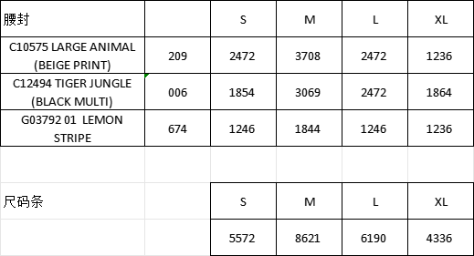
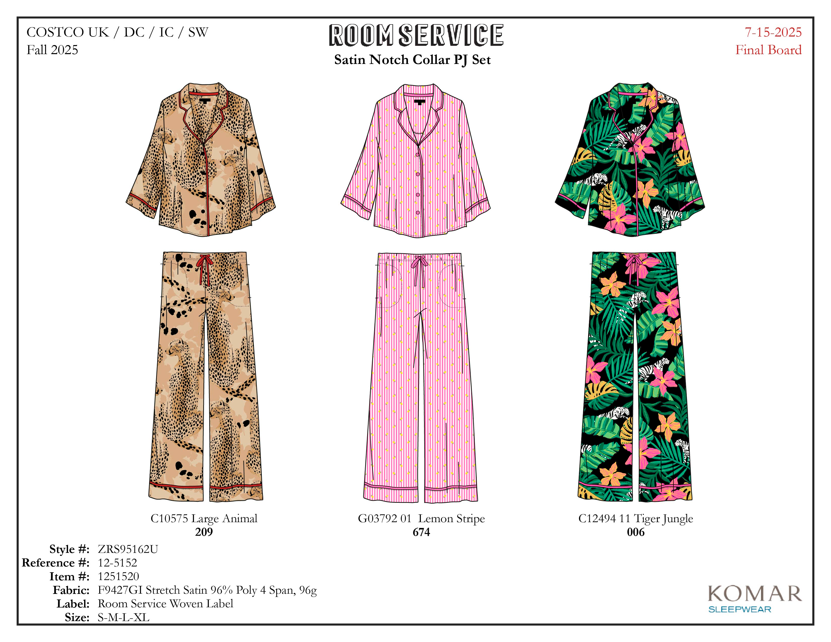

 |  |  | S | M | L | XL
CSSH11538750D | 通用款腰封 | 720 |  |  |  |  | 通用款尺码条不需要
圆贴 | 圆贴 | 1440

CSSH11538750B | Beige |  | 2472 | 3708 | 2472 | 1236 | 9888
CSSH11538750A | Multi |  | 1854 | 3069 | 2472 | 1864 | 9259
CSSH11538750C | Pink |  | 1246 | 1844 | 1246 | 1236 | 5572
圆贴 | 圆贴 |  |  |  |  |  | 49438
CSSH11538750 | 尺码条 |  | 5572 | 8621 | 6190 | 4336 | 24719

